Summary
Category | Count
Passed | 12
Failed | 0
Skipped | 0
Total | 12
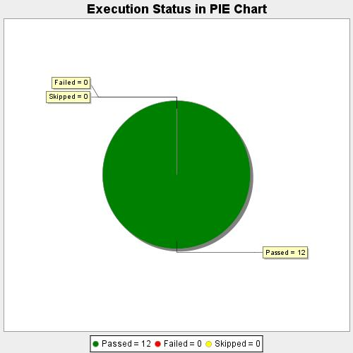
Start Time | 2020-08-28T20:27:29 IST
End Time | 2020-08-28T20:32:53 IST
Duration | 324479 ms

